Накладная-№3
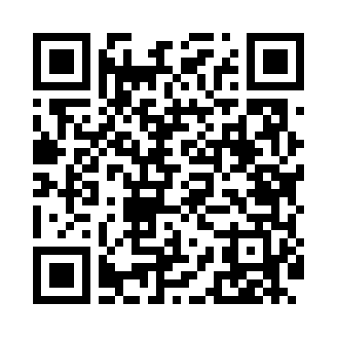
Номер товарно-транспортной накладной: |  |  | Торговый представитель: Amriyev Muhammad
Поставщик: Toshkent falcon fly 2 |  |  | Телефон торгового представителя: +998972880505
Дата отгрузки: 24.12.2025 |  |  | Контрагент: Jaxongir aka restoran
Дата консигнации: |  |  | Адрес:
Доставщик: |  |  | Телефон:
Телефон доставщика:
Время заказа: 24.12.2025 15:42:00
№ | Штрих-код | Название товаров (работ,услуг) | Количество | Количество в кейсе | Цена | Сумма
 |  |  | 274 |  |  | 1723.4
1 | 2014064398216 | TR/KT- 53 BNTAN35X15DU89066835x15x2 sm TR/KT- 53 | 30 | 30 шт. | 7.10 | 213
2 | 2016047596473 | NM-AR-38-DT NATURA OCEAN AREL 38 CM RECTANGUL AR PLATE NM-AR-38-DT | 30 | 5 коробка | 11 | 330
3 | 2016172625246 | IS-NM-10-KS NATURA OCEAN 10 CM BOWL IS-NM-10- KS | 30 | 1 коробка, 6 шт. | 3.30 | 99
4 | 2015870903571 | TS-AR-38-KR TESSERA AREL 38 CM SQUARE PLATE T S-AR-38-KR | 30 | 5 коробка | 10.50 | 315
5 | 2019000793230 | NM-ZT-09-CK NATURA OCEAN ZEST 9 CM DEEP PLATE NM-ZT-09-CK | 30 | 1 коробка, 6 шт. | 1.20 | 36
6 | 8697828555359 | BNWLNG32DU00 BONE WELLINGTON 32CM.PLAT FLATE WHITE, 1 KP-12887-1 | 30 | 5 коробка | 10 | 300
7 | 8681982324944 | Ambience Blue Flat Plate 28 cm SM-ABB-28-DZ | 30 | 2 коробка, 6 шт. | 6.70 | 201
8 | 6915643104418 | Пластиковый салатница 241*240*48 C441 DB-59-7 5 | 30 | 30 шт. | 3.90 | 117
9 | 2014515198785 | Пластмассовая Подставка для ложок и вилок DB- 306-8 | 3 | 3 шт. | 3.50 | 10.50
10 | 6980843560159 | Хлебница Металлическая KD60-394,Bread Basket DB-2-229 | 30 | 1 коробка, 6 шт. | 3.30 | 99
11 | 6980843560227 | Хлебница металлическая KD60-394A, Bread Baske t, 23×23 см DB-2-236 | 1 | 1 шт. | 2.90 | 2.90
Итого: 1723.4$|->UZS: 21,542,500.00

